履歴書（表）
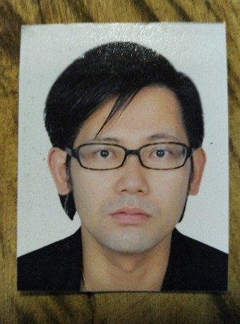

履 歴 書

 |  |  |  |  |  |  |  | 年 |  | 月 |  | 日現在

ふりがな | おがた しゅんすけ

氏 名 | 緒方 俊介

１９８０ |  | 年 | ７ | 月 | １６ | 日生 | （満 |  | ３６ |  | 歳） | ※ 男・女

ふりがな |  |  |  |  |  |  |  |  |  |  |  |  | TEL

現住所 | 〒 |  |  |  |  |  |  |  |  |  |  |  | 0743-53-7248

No.81 St63,Sangkat Tonle Bassac,Khan Chamkarmon Phnom Penh,Cambodia |  |  |  |  |  |  |  |  |  |  |  |  | 携帯TEL

 |  |  |  |  |  |  |  |  |  |  |  |  | +8550962929029

ふりがな |  |  |  |  |  |  |  |  |  |  |  |  | TEL

緊急連絡先 〒 |  | 639-1042

奈良県大和郡山市小泉町６４５－１８５ |  |  |  |  |  |  |  |  |  |  |  |  | MailAddress

 |  |  |  |  |  |  |  |  |  |  |  |  | ogata@glanzex.com

年 | 月 | 学歴・職歴（各別にまとめて書く）

 |  | 最終学歴

２００４ | ９ | 阪南大学 経営情報学部経営情報学科 卒業

 |  | 職 歴

２００４ | ９ | 有限会社ヌーベルボーテ入社 創作中華レストラン黒龍江大飯店ホールＭＧＲ

２００５ | ２ | （株）ＪＣＣ入社 沖縄料理わだや 北花田店 店長

２００６ | １０ | （株）食の道入社 フレンチ中華レストラン ＭＩＦＵ店長

２００７ | １０ | 有限会社デイリーダイニング入社 自社店舗５店舗のMGRとプロデュース業務

２０１１ | １１ | 株式会社トリドール入社 焼鳥とりどーる店長

２０１３ | ２ | (株)ＧＬＡＮＺＥＸ 入社 カンボジアにて日本食レストランの管理

 |  | 現在に至る

 |  | 以上

記入注意

